상품제안서
인켈 15W 고속무선충전 블루투스 스피커 | 상품코드: S44408

 |  |  |  |  |  |  | 02-713-8555 | www.synergygift.co.kr
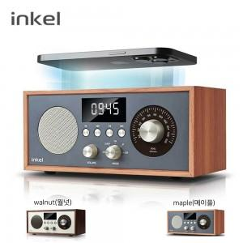

【상세/제작정보】 | 스마트폰 15W 고속무선충전이 가능한 인켈 올인원 미니오디오

【인쇄/포장옵션】 | 실크, 풀칼라 / 포장지포장

【공급단가】 | 수량 | 10~ | 20~ | 50~ | 100~ | 300~
*VAT별도 | 단가 | 68,200원 | 67,100원 | 63,800원 | 62,200원 | 60,000원

【상품 URL】 | https://www.synergygift.co.kr:443/src/goods_detail.php?gdno=44408

